Sheet1
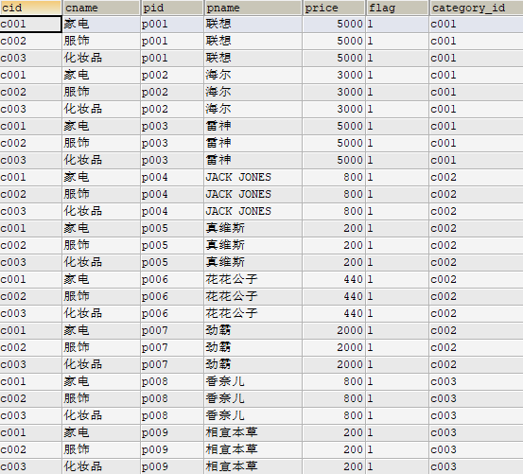

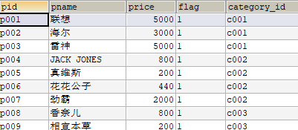

 |  | SELECT * FROM category,products;

 |  | 两个表的数据,进行乘法运算!! 查询上的错误!!

 | 对数据表多表查询,同时查询商品和分类 家电c001只能和联想,海尔,雷神,数据的组合 服饰c002只能和JACK,真维斯,花花公子,劲霸数据组合

 |  |  | SELECT * FROM category,products WHERE cid = category_id;

 |  |  | SELECT * FROM category c ,products p WHERE c.cid = p.category_id;

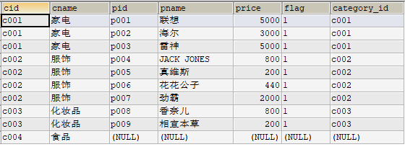

 |  |  | SELECT * FROM category c LEFT OUTER JOIN products p ON c.cid = p.category_id;

 |  |  | 左外连接:参照点就是左边的表!!左表的数据必须都显示. 右边的表,没有数据,必须显示null!!

 |  | SELECT * FROM category WHERE cname='化妆品';

查询中的条件; c003是可以来自于另一个查询的结果!! |  | SELECT * FROM products WHERE category_id='c003';

